상품제안서
코비 무소음 LED 사각 모던 알람시계 (건전지미포함) | 상품코드: F22295

 |  |  |  |  |  |  | 02-412-0044 | www.easy1.co.kr
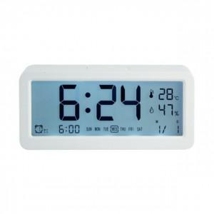 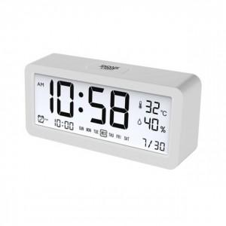 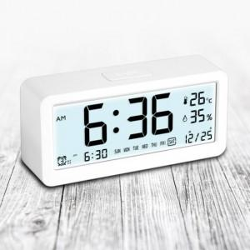

【상세/제작정보】

【인쇄/포장옵션】 | 레이저, 풀칼라 / 포장지포장

【공급단가】 | 수량 | 100~ | 300~ | 500~ | 1,000~ | 3,000~
*VAT별도 | 단가 | 8,400원 | 8,100원 | 7,800원 | 7,500원 | 7,200원

【상품 URL】 | https://dev.easy1.co.kr:443/src/goods_detail.php?gdno=22295

